K8S故障影响
K8S部署架构如下：
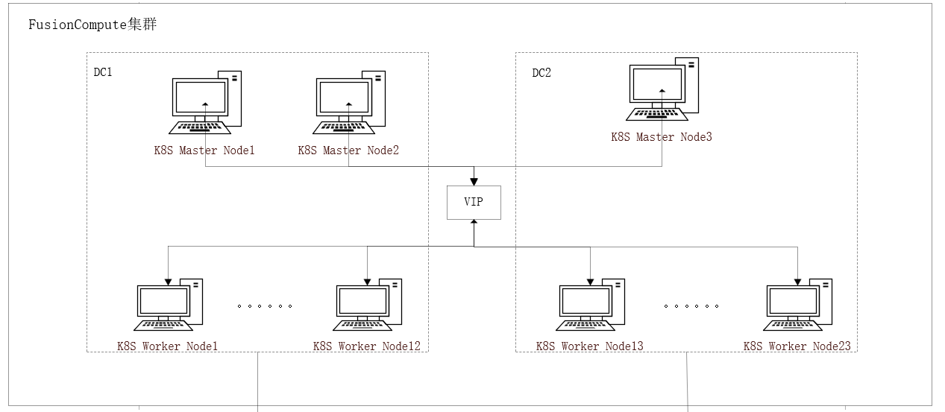

k8s节点调度策略： | 1.物理机故障K8S Master1可以在DC1的任意物理机HA；2.物理机故障K8S Master3可以在DC2的任意物理机HA； 3.物理机故障K8S Master2可以在DC1和DC2的任意物理机HA

针对现有集群可能存在如下异常场景：
故障类型 | 集群影响 | 应用影响（SPC、AMS等） | 说明
单个Master故障 | 集群无影响 |  | 节点故障：广义的故障，网络不可达、操作系统宕机、VM所在物理机故障、OS故障等，最终效果都是集群检查到当前节点状态异常
2+个Master故障 | 集群不可调度，现有业务不受影响（物理机故障导致节点故障时，资源充足的情况下约3分钟Master自动在其他服务器启动）
任意Worker节点故障 | 集群无影响，Worker上的POD会在42S之后往其他节点迁移

Redis故障影响
Redis部署架构如下：
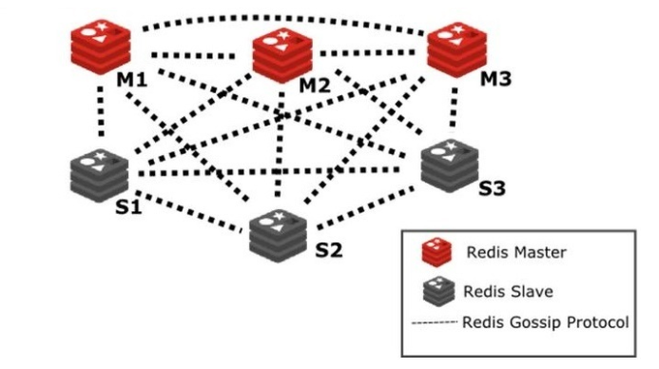

Redis服务器调度策略： | 1.物理机故障VM可在双机房自由HA；2.同一个集群内的Redis节点不调度到同一台物理机

针对现有集群可能存在如下异常场景：
故障类型 | 集群影响 | 应用影响（SPC、AMS等） | 说明
单个Master故障 | 集群无影响 |  | 节点故障：广义的故障，网络不可达、操作系统宕机、VM所在物理机故障、OS故障等，最终效果都是Redis集群检查到当前节点状态异常
2+个Master故障 | 集群不可用（物理机故障导致节点故障时，资源充足的情况下约3分钟Master自动在其他服务器启动）
任意多个Slave故障 | 集群无影响
同一组Master&Slave故障 | 集群不可用（物理机故障导致节点故障时，资源充足的情况下约3分钟Master自动在其他服务器启动）
redis内存达到上限 | 1.公共集群内存上限为72GB(3*32*3/4); 2.故障发生时集群只读，不能继续写入； 3.现有集群淘汰算法为volatile-lru，对设置了过期策略的key使用LRU算法
持久化盘故障 | 当前stop-writes-on-bgsave-error为yes，磁盘故障，rdb持久化异常，redis集群变为只读模式

Rocketmq故障影响
Roketmq部署架构如下：
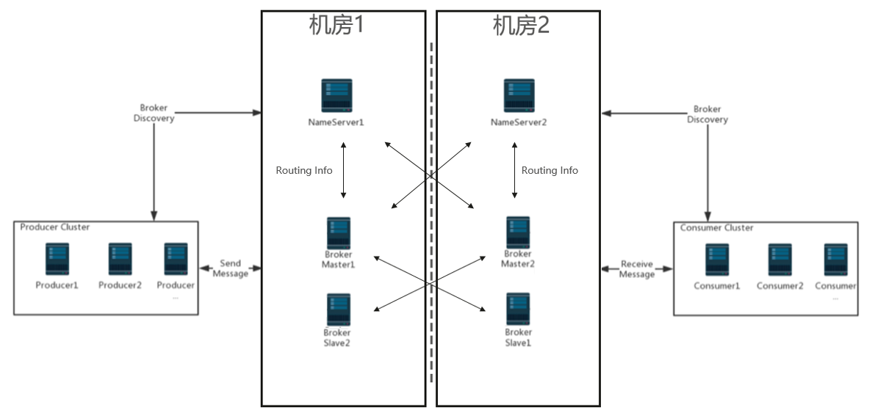

RocketMQ服务器调度策略： | 1.物理机故障VM可在自己所在的机房任意HA；2.所有RocketMQ的VM都不会部署到同一台物理机

针对现有集群可能存在如下异常场景：
故障类型 | 集群影响 | 应用影响（SPC、AMS等） | 说明
单个NameServer故障 | 集群无影响 |  | 节点故障：广义的故障，网络不可达、操作系统宕机、VM所在物理机故障、OS故障等，最终效果都是Redis集群检查到当前节点状态异常
2个NameServer故障 | 集群不可访问（物理机故障导致节点故障时，资源充足的情况下约3分钟NameServer自动在其他服务器启动）
任意多个Slave故障 | 集群无影响
同一组Master&Slave故障 | 集群可以继续读写，TPS减半，但是写入宕机组里的消息需要等到宕机的slave/master启动之后才能继续消费
同机房NameServer&Master&Slave故障 | 集群正常运行，TPS减半
两个MasterNode故障 | 集群不能写入新消息，已有消息可以继续消费
存储故障 | 集群不可用

Nginx故障影响
Nginx部署架构如下：

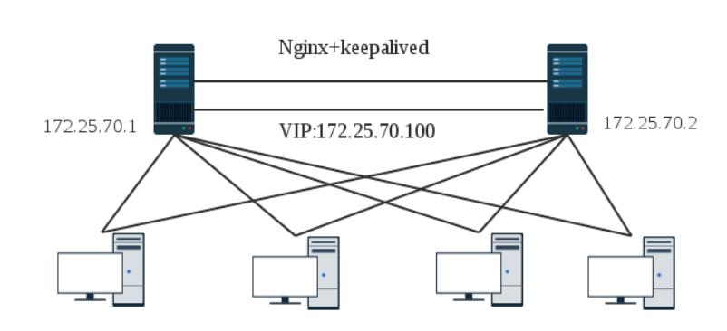
DC1
DC2

Nginx服务器调度策略： | 1.物理机故障VM可在自己所在的机房任意HA

针对现有架构可能存在如下异常场景：
故障类型 | 集群影响 | 应用影响（SPC、AMS等） | 说明
主Nginx故障 | VM宕机：Nginx虚拟自动迁移到其他服务器，VIP在2s内迁移到备机 进程/网络等故障：VIP在2s内迁移到备机 |  | 节点故障：广义的故障，网络不可达、操作系统宕机、VM所在物理机故障、OS故障等，最终效果都是Redis集群检查到当前节点状态异常
从Nginx故障 | Nginx主备无影响
Nginx同时故障 | VM宕机：Nginx虚拟自动迁移到其他服务器，迁移成功后Nginx恢复服务 进程/网络等故障：等待故障恢复，Nginx服务自动恢复

Ravencast故障影响
Ravencast部署架构如下：

DC1
DC2

Ravencast1
Ravencast2

Ravencast服务器调度策略： | 1.物理机故障VM可在自己所在的机房任意HA

针对现有架构可能存在如下异常场景：
故障类型 | 集群影响 | 应用影响（SPC、AMS等） | 说明
Ravencast单节点故障 | VM宕机：Ravencast虚拟自动迁移到其他服务器，启动成功后继续提供服务 进程/网络等故障：业务Session全部切换到另一个节点，继续提供服务 |  | 节点故障：广义的故障，网络不可达、操作系统宕机、VM所在物理机故障、OS故障等，最终效果都是Redis集群检查到当前节点状态异常
Ravencast节点同时故障 | VM宕机：Ravencast虚拟自动迁移到其他服务器，迁移成功后Ravencast恢复服务 进程/网络等故障：等待故障恢复，Ravencast服务自动恢复

ELK故障影响
ELK部署架构如下：
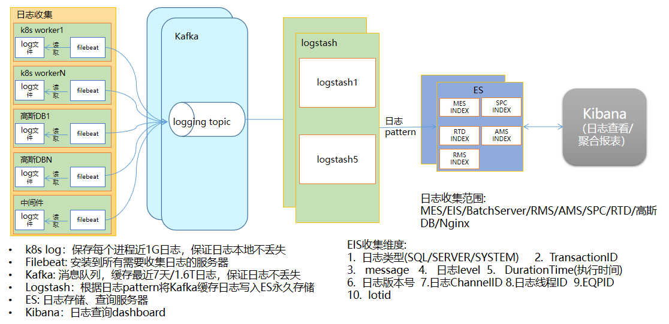

ES服务器调度策略： | 1.物理机故障kafka/es节点的vm可在所有物理机之间任意HA；2.kibana+logstash服务根据K8S调度策略调度

针对现有架构可能存在如下异常场景：
故障类型 | 中间件影响 | 应用影响（SPC、AMS等） | 说明
filebeat故障 | filebeat自动重启，重启成功可继续手机日志 |  | 节点故障：广义的故障，网络不可达、操作系统宕机、VM所在物理机故障、OS故障等，最终效果都是Redis集群检查到当前节点状态异常
kafka单节点故障 | 无影响
kafka 2+个节点故障 | Kafka不可用，新日志无法收集到Kafka，单服务新日志超过1G后，会造成日志丢失
logstash任意个节点故障 | 无影响，K8S自动调度到新节点启动
logstash全部故障 | 日志不能存到ES，新日志达到1.6T/故障超过7天，会造成日志丢失
ES故障 | 集群运行正常：无影响 集群故障：日志不能存到ES，新日志达到1.6T/故障超过7天，会造成日志丢失
kibana故障 | 日志收集无影响，不能通过页面查看日志。K8S自动调度到其他节点重启kibana服务

